サイン・写真画像連携（配送業務端末）
打合せ資料 |  |  |  | システム名称 | タブレットPOS |  |  | Ks管理番号 |  | 作成者 | SMJ 滝沢 | 作成日 | 2026-07-31 | 設計書Ver | 基-1.00
 |  |  |  | 資料名称 | 目次 | サイン・写真画像連携（配送業務端末） |  |  |  | 更新者 |  | 更新日 |  | BacklogURL

 | サイン・写真画像連携（配送業務端末）

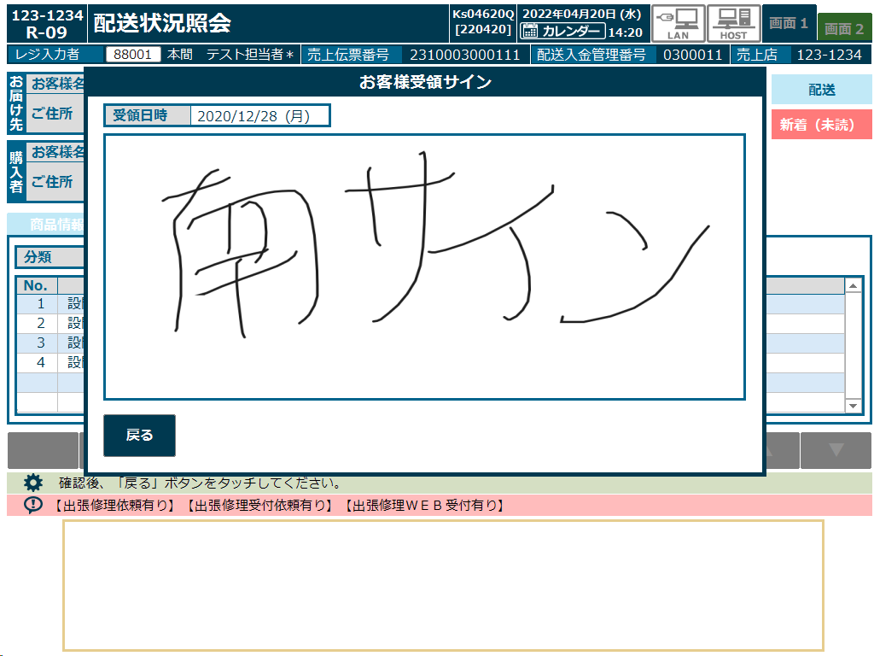
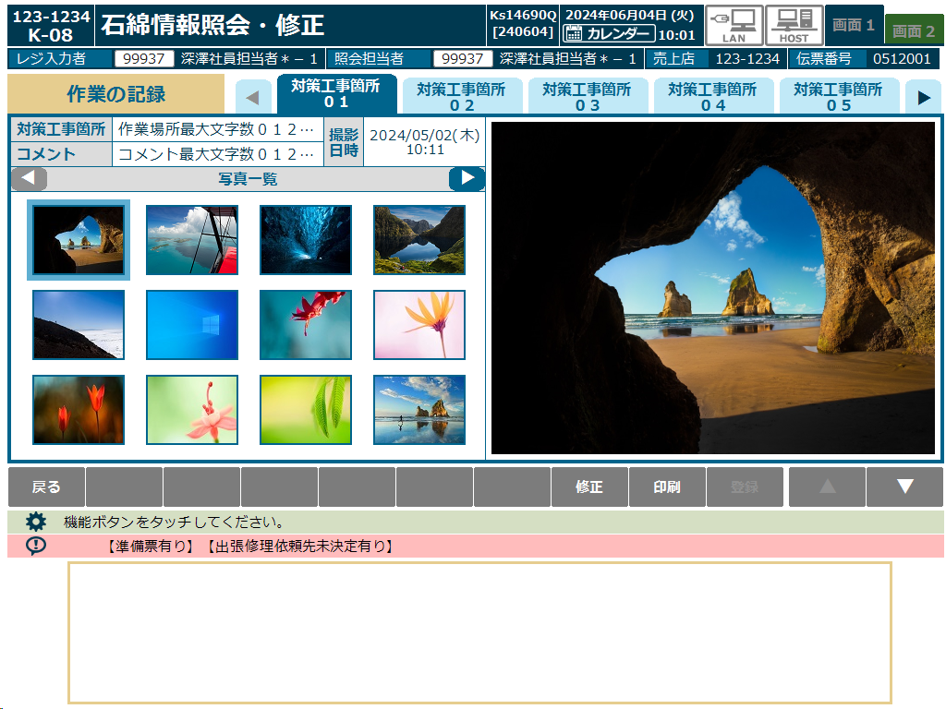
 | ■サイン・写真画像連携（配送業務端末）
 |  | ・ | 配送業務端末ではお客様からサインを頂いたり、石綿業務にて写真を撮るため、画像データの連携が必要となります。 |  |  |  | <現行サイン画像> |  | <現行写真画像>
 |  | ・ | サイン画像については、現行と同様に顧客管理SVのテーブルにBase64で格納されているデータを、APIで取得します。
 |  | ・ | 写真画像については、Amazon S3にファイルとして保管されているため、AWS上のAPIでBase64エンコードして取得します。
 |  |  | ※OCI上のAPIからAmazon S3への接続は2重の通信が掛かるため、現行のAPIを使用します。
 |  | ・ | いずれも取得した画像はファイル化せず、端末に残らないようにします。

 | ■サイン画像連携

 |  | <データ連携図>
 |  |  | ①配送業務端末より実績データとともにサイン情報を登録（Base64データ）
 |  |  | ②Base64データはトラン連携できないため、DataSpiderにて顧客管理SVの配送業務端末関連テーブルに登録
 |  |  | ③タブレットPOSからAPIを呼出し
 |  |  | ④APIは顧客管理SVのテーブルを直接参照し取得、タブレットにデータで返します

データの流れ
データ参照
…SMJ担当 …SMJ、NSW様担当 …カストマ様担当

OCI
③
タブレットPOS
(iPad mini)
AWS
セントラルPOS DB Ver.26ai(AL32UTF8)
顧客管理SV(SJIS)
KSDVRスキーマ

④
②
Aurora
①

据置POS
実績データ
参照API
配送業務端末
関連テーブル
DataSpider
各種実績
テーブル
データ登録
API
配送業務端末

現行POS
(RZ-A476)

 |  | <シーケンス図>
要求：
結果：

AWS
店舗
OCI環境
セントラルPOS DB
顧客管理SV
KSDVRスキーマ
DataSpider
配送業務端末
Auroua
配送業務端末
タブレットPOS
／据置POS
API
各種実績
（次世代）
DataSpider
各種実績
テーブル
API
配送業務端末
関連テーブル

<データ登録API>
データ登録
↓
処理結果返却
サイン登録

登録結果
データ連携
処理

照会機能起動

データ参照
<実績データ参照API>
テーブル参照
↓
処理結果返却
サインデータを取得

参照データ

照会機能
画面表示

 | ■写真画像連携

 |  | <データ連携図>
 |  |  | ①配送業務端末より実績データとともに写真情報を登録（画像ファイル）
 |  |  | ②Base64データはトラン連携できないため、DataSpiderにて顧客管理SVの配送業務端末関連テーブルに登録
 |  |  | ③タブレットPOSからAPIを呼出し、石綿情報を取得
 |  |  | ④取得した石綿情報でAWSの現行APIを呼出し、画像をBase64データで取得 ※参考_9004 石綿作業記録画像ダウンロード シート参照
 |  |  | ⑤表示結果を渡して印刷データを作成し、印刷
データの流れ
データ参照
…SMJ担当 …SMJ、NSW様担当 …カストマ様担当

OCI
AWS
④
③
顧客管理SV(SJIS)
KSDVRスキーマ
実績データ
参照API
S3

画像ファイル

タブレットPOS
(iPad mini)
配送業務端末
関連テーブル
画像ダウンロード
API
①

石綿情報
関連テーブル
画像アップロード
API
配送業務端末
⑤
②
Aurora
据置POS
セントラルPOS DB Ver.26ai(AL32UTF8)
配送業務端末
関連テーブル
DataSpider
印刷データ
作成API
ObjectStorage
データ登録
API
石綿情報
関連テーブル
現行POS
(RZ-A476)
電子
ジャーナル
Excel
テンプレート

帳票印刷

 |  | <シーケンス図>
要求：
結果：

店舗
OCI環境
AWS
配送業務端末
セントラルPOS DB
顧客管理SV
KSDVRスキーマ
DataSpider
Aurora

API
電子
ジャーナル
Object
Storage
タブレットPOS
／据置POS
配送業務端末
関連テーブル
配送業務端末
関連テーブル
DataSpider
配送業務端末
関連テーブル
配送業務端末
関連テーブル
Ｓ３
API
配送業務端末

<画像アップロード>
画像登録
↓
処理結果返却
写真登録

登録結果

<データ登録API>
データ登録
↓
処理結果返却
データ登録

データ連携
登録結果
照会機能起動

データ参照
石綿情報取得
<実績データ参照API>
テーブル参照
↓
処理結果返却

参照データ

写真画像取得
<画像ダウンロード>
画像取得
↓
処理結果返却

写真画像データ

照会機能
画面表示

照会機能
印刷実行

<印刷データ作成API>
テンプレート取得
↓
印刷データ作成
↓
電子ジャーナル登録
↓
処理結果返却

帳票印刷

